Checklist nhóm tự chấm
 |  |  |  |  | EXPECTED RESULT |  |  | PASS | FAIL
 |  |  |  | TOTAL | YES: 78 | NO: 0 | N.A: 0 | 78 | 0
NHẬN XÉT | Không có lỗi xảy ra, thế hiện tính đúng đắn, tiện dụng, hiệu quá và tiến hóa
ĐÁNH GIÁ | 10

SOFTWARE TESTING CHECKLIST
Tested By |  |  |  |  |  | Date
Software Name | PHẦN MỀM QUẢN LÝ THƯ VIỆN

Procedure |  | Image | Expected Result (Yes/No/N.A) |  | Pass/Fail (P/F) |  | Actual Result/Comments
MÀN HÌNH ĐĂNG NHẬP
Hiển thị màn hình đăng nhập |  | 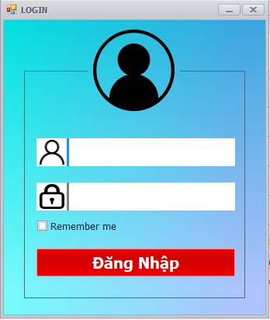 | Yes |  | Passed
Hiển thị màn hình load nếu đăng nhập thành công. |  | 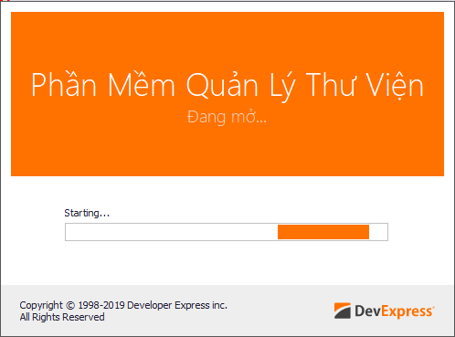 | Yes |  | Passed
Thông báo lỗi nếu đăng nhập không thành công |  | 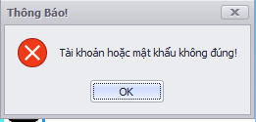 | Yes |  | Passed
Tích vào ô remmember me thì sẽ lưu lại tài khoản cho lần đăng nhập sau |  |  | Yes |  | Passed
MÀN HÌNH PHẦN MỀM SAU KHI PHÂN QUYỀN TÀI KHOẢN
* Quyền USER (Độc giả) 1. Chỉ được xem thông tin của độc giả 2. Chỉ được chỉnh sửa những thông tin được quyền tk mẫu: username: 17520159 password: 12345678 |  | 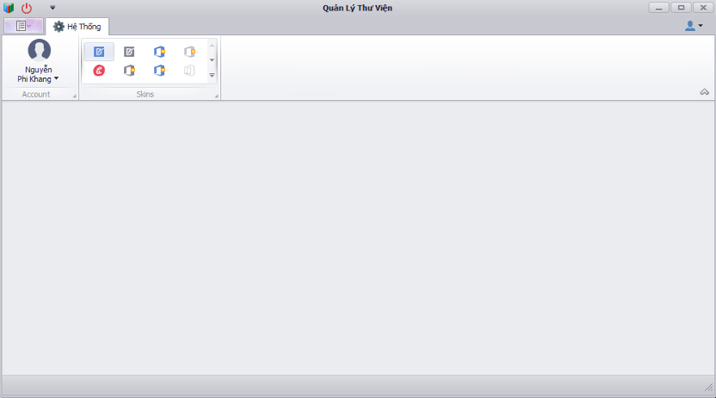 | Yes |  | Passed
* Quyền ADMIN ( quyền cao nhất) 1. Chưa có dữ thông tin admin ( vì trong phạm vi nội dung phần mềm không yêu cầu) 2. Được quyền quản lý tất cả các chức năng của phần mềm 3. Chưa có dữ liệu cho mục "Quản lý admin" ( vì trong phạm vi nội dung phần mềm không yêu cầu) tk mẫu: username: admin password: admin@123 |  | 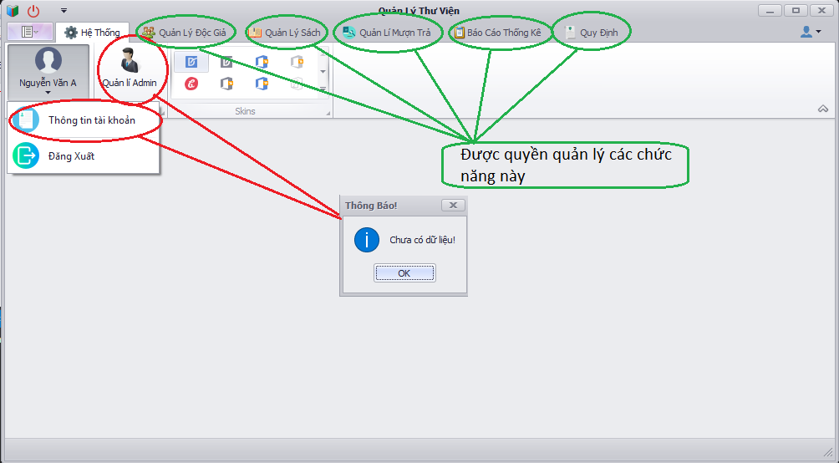 | Yes |  | Passed
* Quyền ADMIN (quyền quản lý độc giả) 1. Chưa có dữ thông tin admin ( vì trong phạm vi nội dung phần mềm không yêu cầu) 2. Được quyền quản lý chức năng độc giả tk mẫu: username: admin_qldg password: admin@123 |  |  | Yes |  | Passed
* Quyền ADMIN (quyền quản lý sách) 1. Chưa có dữ thông tin admin ( vì trong phạm vi nội dung phần mềm không yêu cầu) 2. Được quyền quản lý chức năng sách tk mẫu: username: admin_qldg password: admin@123 |  |  | Yes |  | Passed
* Quyền ADMIN (quyền quản lý mượn trả) 1. Chưa có dữ thông tin admin ( vì trong phạm vi nội dung phần mềm không yêu cầu) 2. Được quyền quản lý chức năng mượn trả sách. tk mẫu: username: admin_qlmt password: admin@123 |  |  | Yes |  | Passed
CHỨC NĂNG MÀN HÌNH XEM THÔNG TIN TÀI KHOẢN CỦA ĐỘC GIẢ
* Hiển thị thông tin của độc giả ban đầu 1. Góc bên phải màn hình là thông tin mượn sách 2. Click nút "Hình con mắt" dùng để ẩn hiện mật khẩu 3. Click nút "chỉnh sửa" để chỉnh sửa những thông tin được phép. ( đồng thời nút chỉnh sửa mất đi, hiện nút "lưu", "hủy", "đổi" 4. Sẽ active lại màn hiện này nếu đã mở |  | 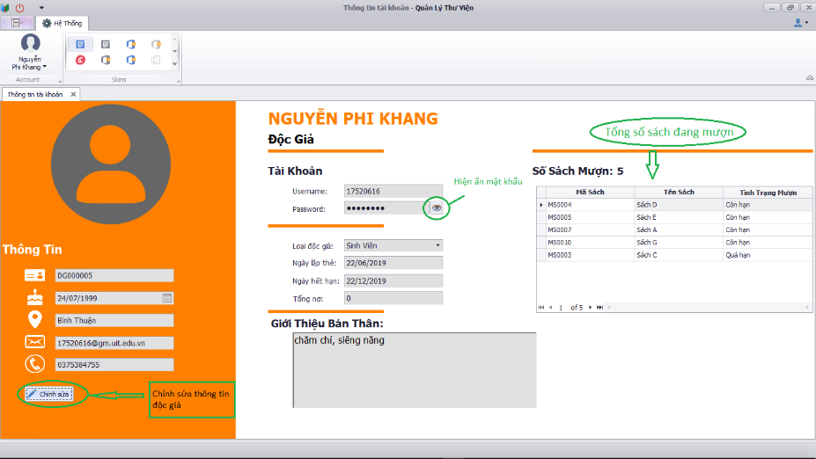 | Yes |  | Passed
* Hiển thị thông tin của độc giả khi nhấn nút chỉnh sửa 1. Click nút "Đổi" thì hiện màn hình đổi mật khẩu 2. Click nút "Lưu" dùng để lưu thông tin thay đổi. Đồng thời nút lưu, hủy, đổi mất đi và nút chỉnh sửa xuất hiện. 3. Click nút " Hủy" để hủy những thay đổi hiện tại. Đồng thời nút lưu, hủy, đổi mất đi và nút chỉnh sửa xuất hiện. |  | 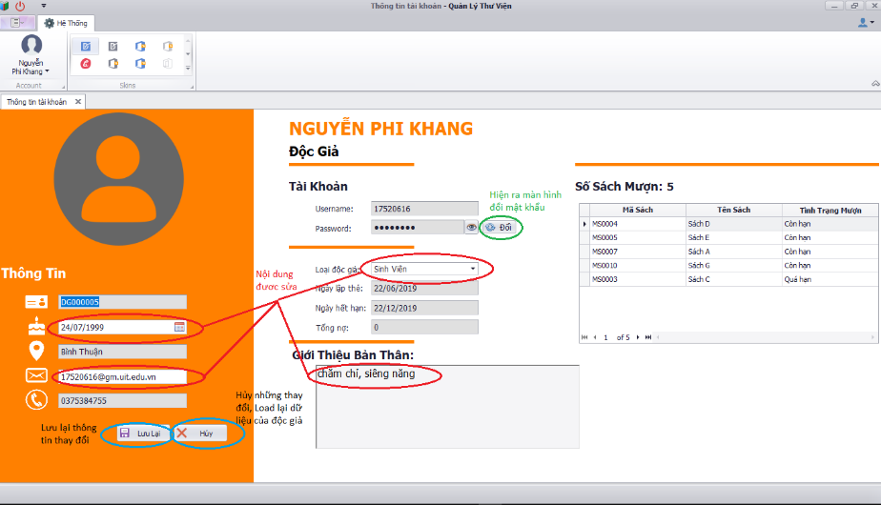 | Yes |  | Passed
* Kiểm tra lỗi khi sửa thông tin * Không cho phép lưu khi có lỗi xảy ra |  | 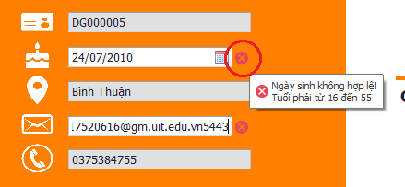 | Yes |  | Passed
* Click nút "Đổi" thì xuất hiện màn hình đổi mật khẩu * Báo lỗi nếu nhập lại mật khẩu hiện tại không đúng * khi nhập mật khẩu hiện tại đúng , báo lỗi nếu nhập mật khẩu mới không đúng quy định. * Click nút "nhập" sẽ hiện thông báo lỗi nếu có lỗi nhập. * Click nút "Hủy" nếu không thay đổi mật khẩu |  | 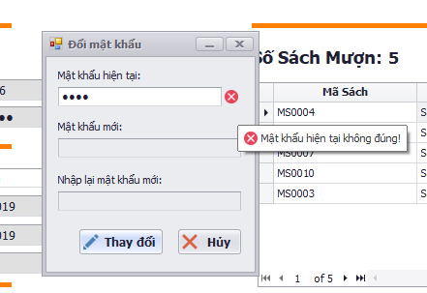 | Yes |  | Passed
CHỨC NĂNG THAY ĐỔI GIAO DIỆN PHẦN MỀM
* Click các ô giao diện bạn thích |  | 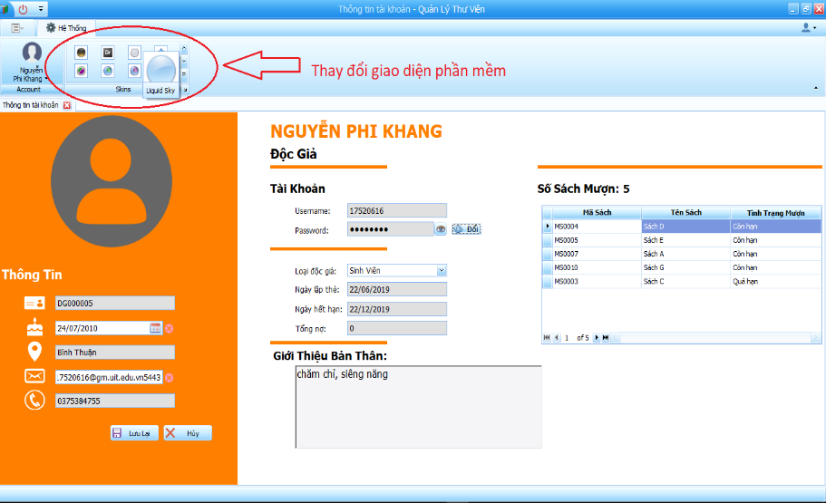 | Yes |  | Passed
CHỨC NĂNG ĐỘC GIẢ
1. Click vào nút độc giả trong tab quản lý độc giả thì hiện thị màn hình thông tin độc giả 2. Gồm có các button Thêm, sửa, xóa, làm mới, tìm kiếm để thao tác dữ liệu |  | 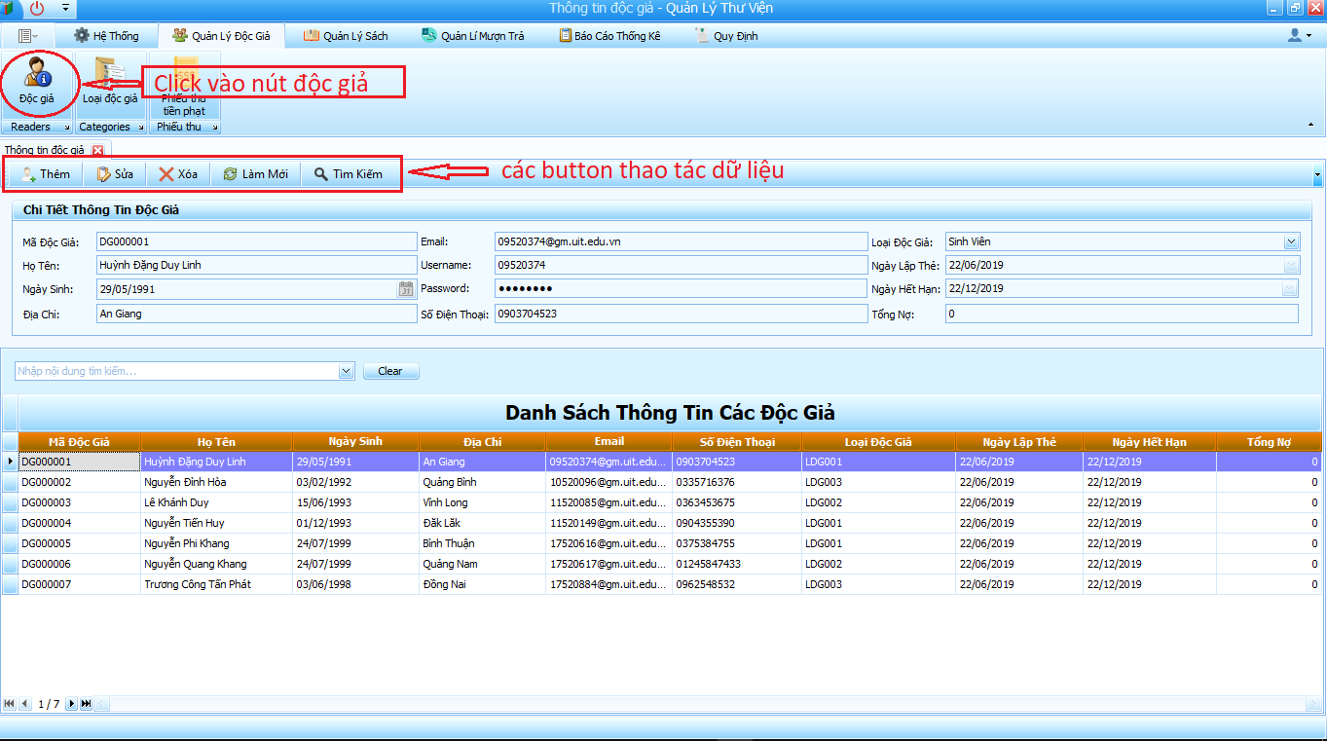 | Yes |  | Passed
Binding thông tin độc giả lên các ô |  | 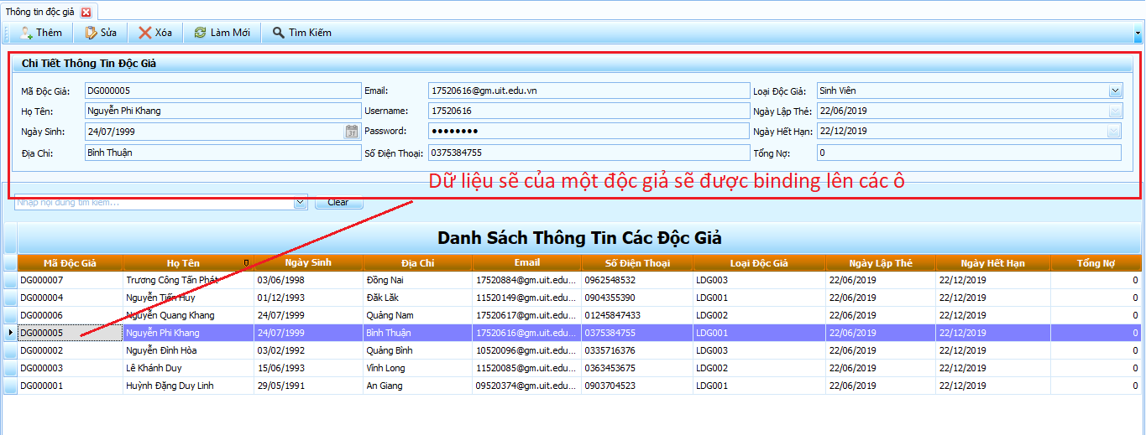 | Yes |  | Passed
* Click nút Tìm kiếm * Có thể chọn nhiều thông tin để tìm kiếm |  | 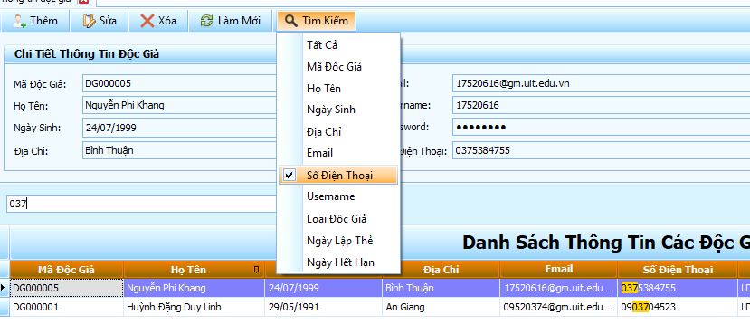 | Yes |  | Passed
* Click nút Sửa thì enable các thông tin được phép sửa * Xuất hiện nút lưu để lưu thông tin thay đổi, báo lỗi nếu có lỗi nhập * Xuất hiện nút hủy để hủy những thay đổi thông * nút gia hạn dùng để gia hạn thẻ độc giả * Có kiểm tra lỗi nếu nhập không đúng quy định |  |  | Yes |  | Passed
* Click nút xóa độc giả * Thông báo lỗi nếu bạn không focus vào độc giả xóa * Thông báo lỗi nếu xóa độc giả không thành công, vì bị ràng buộc mượn trả sách |  |  | Yes |  | Passed
*Click nút làm mới thì sẽ load lại dữ liệu của độc giả từ database |  |  | Yes |  | Passed
* Click nút thêm thì sẽ hiện thị màn hình thêm * mã độc giả sẽ tự động tăng * Có kiểm tra lỗi nếu nhập sai quy định * Click nút nhập báo lỗi nếu dữ liệu null hoặc có lỗi nhập, nhập thành công thì màn hình thêm tắt đi, dữ liệu độc giả sẽ load lại * Click nút hủy để hủy bỏ thêm độc giả |  | 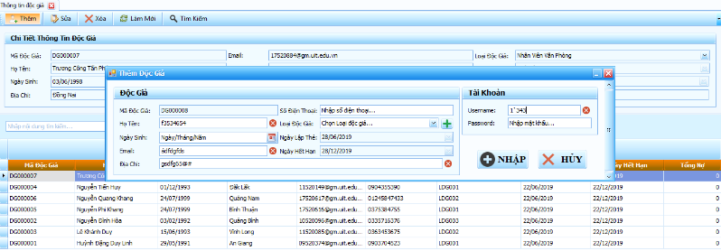 | Yes |  | Passed
CHỨC NĂNG LOẠI ĐỘC GIẢ
1. Click vào nút loại độc giả trong tab quản lý độc giả thì hiện thị màn hình thông tin loại độc giả 2. Gồm có các button Thêm, sửa, xóa,làm mới, tìm kiếm để thao tác dữ liệu |  | 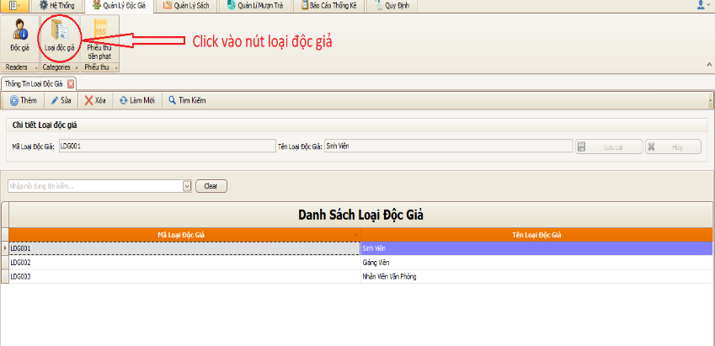 | Yes |  | Passed
Binding thông tin loại độc giả lên các ô |  |  | Yes |  | Passed
* Click nút Tìm kiếm * Có thể chọn nhiều thông tin để tìm kiếm |  |  | Yes |  | Passed
* Click nút Sửa thì enable các thông tin được phép sửa * Xuất hiện nút lưu để lưu thông tin thay đổi, báo lỗi nếu có lỗi nhập * Xuất hiện nút hủy để hủy những thay đổi thông * Có kiểm tra lỗi nếu nhập không đúng quy định |  |  | Yes |  | Passed
* Click nút xóa loại độc giả * Thông báo lỗi nếu bạn không focus vào loại độc giả xóa * Thông báo lỗi nếu xóa loại độc giả không thành công, vì bị ràng buộc |  |  | Yes |  | Passed
*Click nút làm mới thì sẽ load lại dữ liệu của loại độc giả từ database |  |  | Yes |  | Passed
* Click nút thêm thì sẽ hiện thị màn hình thêm * mã loại độc giả sẽ tự động tăng * Có kiểm tra lỗi nếu nhập sai quy định * Click nút nhập báo lỗi nếu dữ liệu null hoặc có lỗi nhập, nhập thành công thì màn hình thêm tắt đi, dữ liệu loại độc giả sẽ load lại * Click nút hủy để hủy bỏ thêm loại độc giả |  | 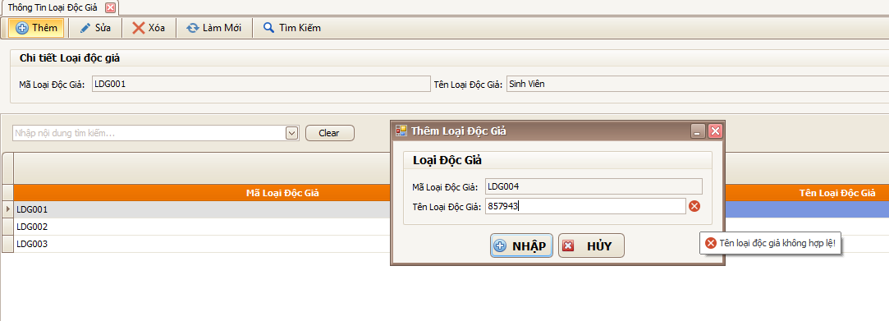 | Yes |  | Passed
CHỨC NĂNG THU TIỀN PHẠT
1. Click vào nút phiếu thu tiền phat trong tab quản lý độc giả thì hiện thị màn hình thông tin phiếu thu tiền phạt 2. Gồm có các button Thêm, Làm mới |  |  | Yes |  | Passed
*Click nút làm mới thì sẽ load lại dữ liệu của phiếu thu tiền phạt từ database |  |  | Yes |  | Passed
* Click nút thêm thì sẽ hiện thị màn hình thêm * mã phiếu thu tiền sẽ tự động tăng * Có kiểm tra lỗi nếu tiền thu lớn hơn tổng nợ * nút OK enable nếu số tiền thu hợp lí, Click vào nút ok thì phiếu thu tiền sẽ cập nhật vào database và load lại dữ liệu * Click nút hủy để hủy bỏ thêm phiếu thu |  |  | Yes |  | Passed
CHỨC NĂNG SÁCH
1. Click vào nút sách trong tab quản lý sách thì hiện thị màn hình thông tin sách 2. Gồm có các button Thêm, sửa, xóa,làm mới, tìm kiếm để thao tác dữ liệu |  | 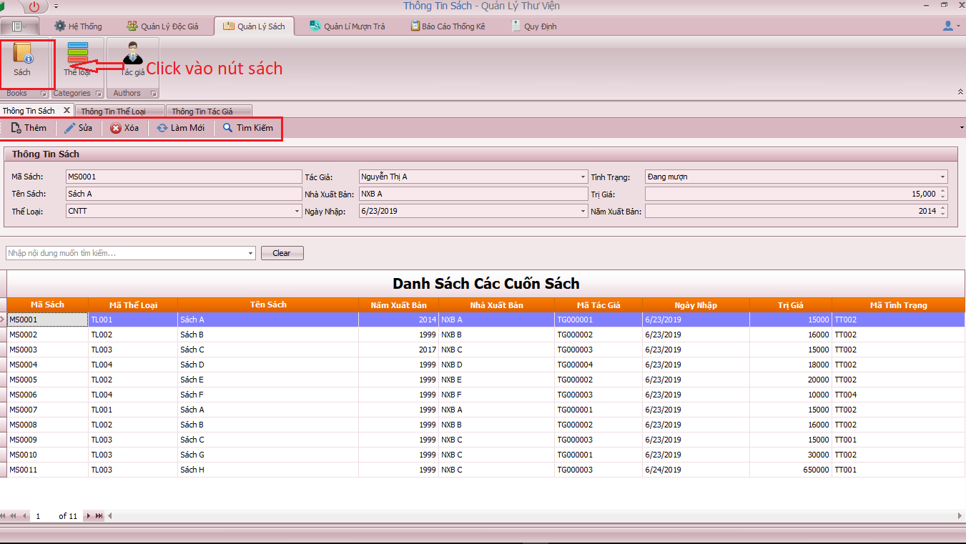 | Yes |  | Passed
Binding thông tin sách lên các ô |  |  | Yes |  | Passed
* Click nút Tìm kiếm * Có thể chọn nhiều thông tin để tìm kiếm |  |  | Yes |  | Passed
* Click nút Sửa thì enable các thông tin được phép sửa * Xuất hiện nút lưu để lưu thông tin thay đổi, báo lỗi nếu có lỗi nhập * Xuất hiện nút hủy để hủy những thay đổi thông tin sách * Có kiểm tra lỗi nếu nhập không đúng quy định |  |  | Yes |  | Passed
* Click nút xóa sách * Thông báo lỗi nếu bạn không focus vào sách xóa * Thông báo lỗi nếu xóa sách không thành công, vì bị ràng buộc |  |  | Yes |  | Passed
* Click nút thêm thì sẽ hiện thị màn hình thêm * mã sách sẽ tự động tăng * Có kiểm tra lỗi nếu nhập sai quy định * Click nút nhập báo lỗi nếu dữ liệu null hoặc có lỗi nhập, nhập thành công thì màn hình thêm tắt đi, dữ liệu sách sẽ load lại * Click nút hủy để hủy bỏ thêm sách |  |  | Yes |  | Passed
CHỨC NĂNG THỂ LOẠI
1. Click vào nút thể loại trong tab quản lý sách thì hiện thị màn hình thông tin thể loại 2. Gồm có các button Thêm, sửa ,làm mới, tìm kiếm để thao tác dữ liệu |  | 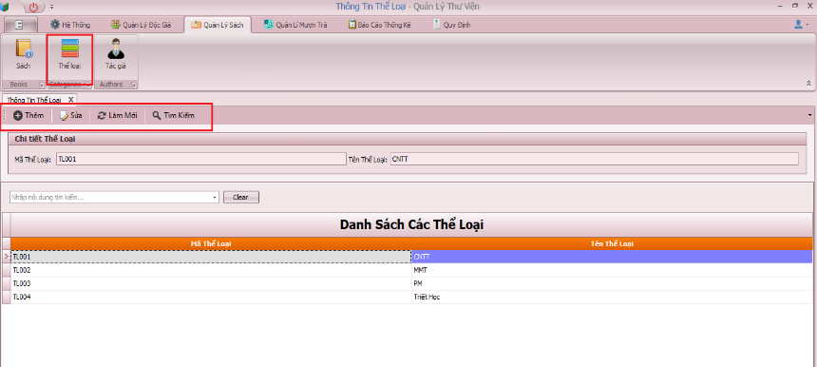 | Yes |  | Passed
Binding thông tin sách lên các ô |  |  | Yes |  | Passed
* Click nút Tìm kiếm * Có thể chọn nhiều thông tin để tìm kiếm |  |  | Yes |  | Passed
* Click nút Sửa thì enable các thông tin được phép sửa * Xuất hiện nút lưu để lưu thông tin thay đổi, báo lỗi nếu có lỗi nhập * Xuất hiện nút hủy để hủy những thay đổi thông tin thể loại * Có kiểm tra lỗi nếu nhập không đúng quy định |  |  | Yes |  | Passed
* Click nút thêm thì sẽ hiện thị màn hình thêm * mã thể loại sẽ tự động tăng * Có kiểm tra lỗi nếu nhập sai quy định * Click nút nhập báo lỗi nếu dữ liệu null hoặc có lỗi nhập, nhập thành công thì màn hình thêm tắt đi, dữ liệu thể loại sẽ load lại * Click nút hủy để hủy bỏ thêm thể loại |  |  | Yes |  | Passed
*Click nút làm mới thì sẽ load lại dữ liệu của thể loại từ database |  |  | Yes |  | Passed
CHỨC NĂNG TÁC GIẢ
1. Click vào nút tác giả trong tab quản lý sách thì hiện thị màn hình thông tin tác giả 2. Gồm có các button Thêm, sửa ,làm mới, tìm kiếm để thao tác dữ liệu |  | 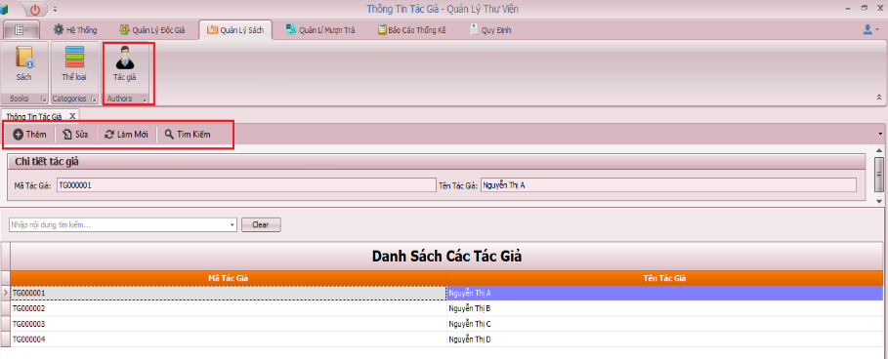 | Yes |  | Passed
Binding thông tin sách lên các ô |  |  | Yes |  | Passed
* Click nút Tìm kiếm * Có thể chọn nhiều thông tin để tìm kiếm |  |  | Yes |  | Passed
* Click nút Sửa thì enable các thông tin được phép sửa * Xuất hiện nút lưu để lưu thông tin thay đổi, báo lỗi nếu có lỗi nhập * Xuất hiện nút hủy để hủy những thay đổi thông tin tác giả * Có kiểm tra lỗi nếu nhập không đúng quy định |  |  | Yes |  | Passed
* Click nút thêm thì sẽ hiện thị màn hình thêm * mã tác giả sẽ tự động tăng * Có kiểm tra lỗi nếu nhập sai quy định * Click nút nhập báo lỗi nếu dữ liệu null hoặc có lỗi nhập, nhập thành công thì màn hình thêm tắt đi, dữ liệu tác giả sẽ load lại * Click nút hủy để hủy bỏ thêm tác giả |  |  | Yes |  | Passed
*Click nút làm mới thì sẽ load lại dữ liệu của tác giả từ database |  |  | Yes |  | Passed
CHỨC NĂNG MƯỢN SÁCH
1. Click vào nút mượn sách trong tab quản lý mượn trả thì hiện thị màn hình thông tin mượn sách 2. Gồm có các button Thêm, làm mới để thao tác dữ liệu |  | 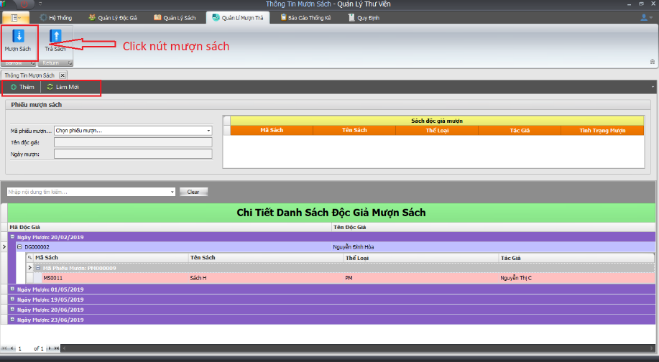 | Yes |  | Passed
* Click nút thêm thì sẽ hiện thị màn hình thêm * mã phiếu mượn sẽ tự động tăng * Có kiểm tra lỗi nếu hạn trả sách lớn hơn hạn thẻ độc giả * Click vào chọn độc giả để chọn để độc giả mượn sách * Click vào chọn sách để chọn những sách cho mượn * Click nút down để chuyển sách đó vào mục mượn, báo lỗi nếu sách đó đã được chuyển * Click nút nhập báo lỗi nếu dữ liệu null hoặc có lỗi nhập, nhập thành công thì màn hình thêm tắt đi, dữ liệu mượn sách sẽ load lại * Click nút hủy để hủy bỏ thêm mượn sách |  | 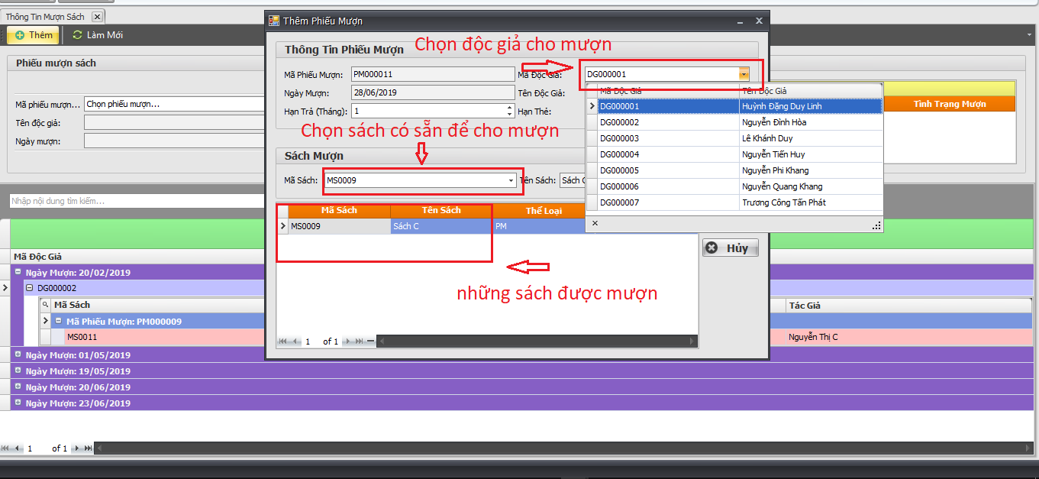 | Yes |  | Passed
*Click nút làm mới thì sẽ load lại dữ liệu của mượn sách từ database |  |  | Yes |  | Passed
* Click chọn mã phiếu, thì thông tin mã phiếu sẽ binding vào các ô dưới * dữ liệu mượn sách của mã phiếu đó được hiển thị ở gridview |  | 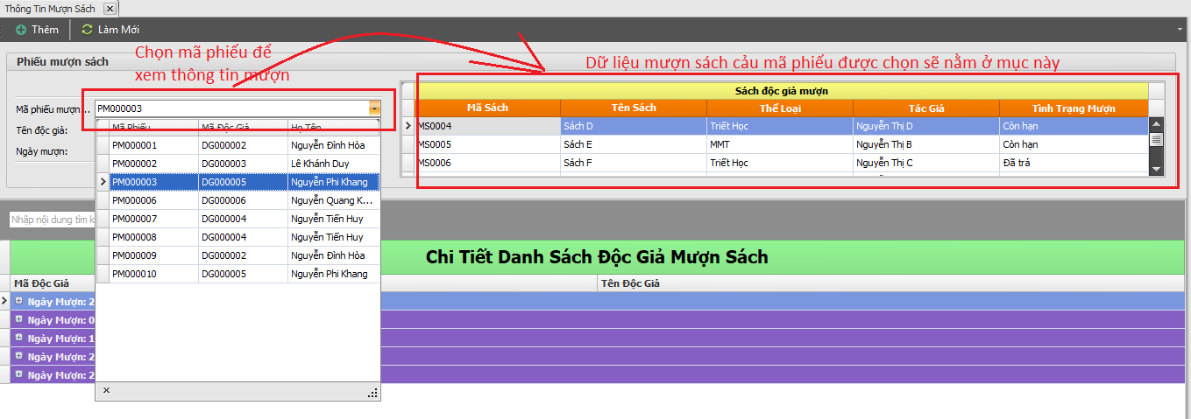 | Yes |  | Passed
CHỨC NĂNG TRẢ SÁCH
1. Click vào nút trả sách trong tab quản lý mượn trả thì hiện thị màn hình thông tin trả sách 2. Gồm có các button Thêm, làm mới để thao tác dữ liệu |  | 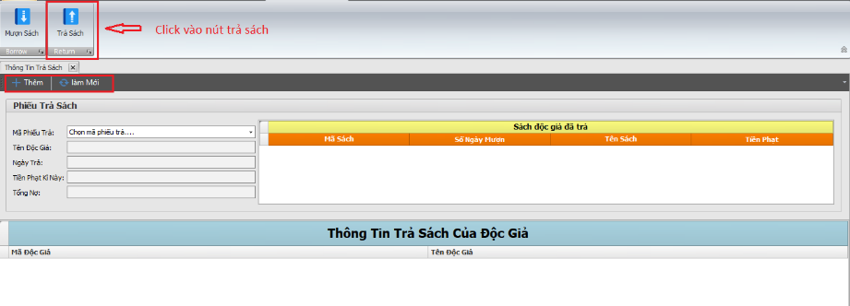 | Yes |  | Passed
* Click nút thêm thì sẽ hiện thị màn hình thêm * Click vào chọn độc giả để chọn để độc giả trả sách * Click vào sách đang mượn và click vào nút (next/next All) để trả sách, lúc này sách đang mượn sẽ chuyển qua mục trả sách * Click vào sách sẽ trả và click vào nút (prev/prev All) để quay lại mục mượn sách * Click nút nhập báo nếu mục trả sách có sách trả, nhập thành công thì màn hình thêm tắt đi, dữ liệu trả sách sẽ load lại * Click nút hủy để hủy bỏ thêm trả sách |  | 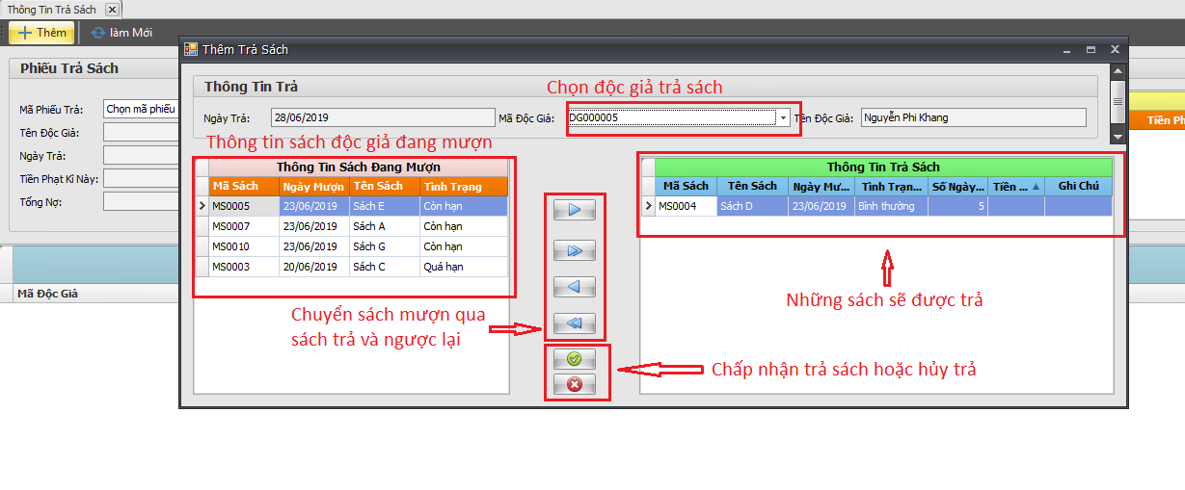 | Yes |  | Passed
*Click nút làm mới thì sẽ load lại dữ liệu của trả sách từ database |  |  | Yes |  | Passed
* Click chọn mã phiếu mượn, thì thông tin mã phiếu sẽ binding vào các ô dưới * dữ liệu trả sách của mã phiếu đó được hiển thị ở gridview |  |  | Yes |  | Passed
CHỨC NĂNG BÁO CÁO THỐNG KÊ MƯỢN SÁCH THEO THỂ LOẠI
1. Click vào nút báo cáo mượn sách trong tab báo cáo thống kê thì hiện thị màn hình báo cáo thống kê tình hình mượn sách theo thể loại 2. Gồm có 2 combobox để chọn tháng và năm |  |  | Yes |  | Passed
* Chọn tháng và năm trong combobox, nếu tháng đó có sách mượn thì sẽ thống kê sách mượn theo thể loại của tháng đó * Nếu mục BCTK có sách mượn thì hiện nút tạo báo cáo |  | 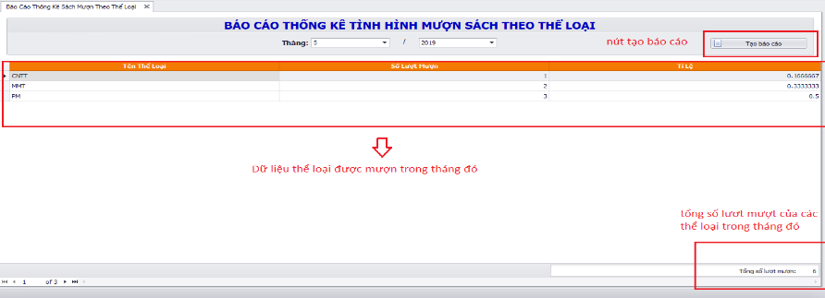 | Yes |  | Passed
* Click tạo báo cáo sẽ xuất hiện màn hình report cho phép bạn in nội dụng báo cáo * lúc này dữ liệu của báo cáo sẽ lưu vào datatabase |  | 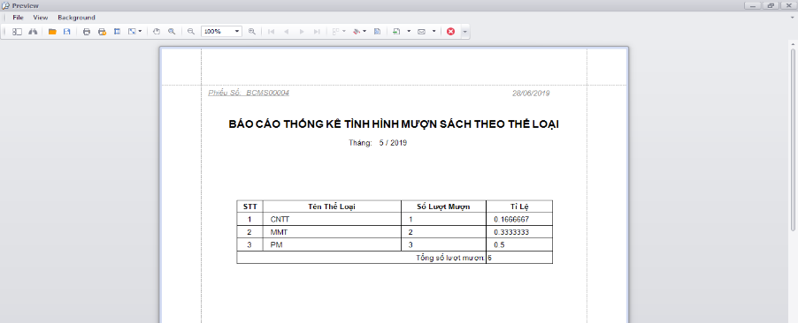 | Yes |  | Passed
CHỨC NĂNG BÁO CÁO THỐNG KÊ TRẢ SÁCH TRỄ
1. Click vào nút báo cáo trả sách trong tab báo cáo thống kê thì hiện thị màn hình báo cáo thống kê trả sách trễ 2. Gồm có 1 DateEdit để chọn ngày báo cáo thống kê |  | 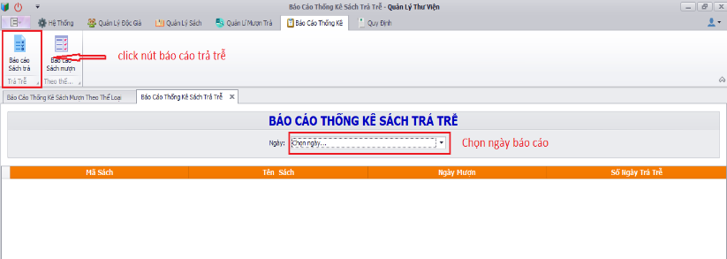 | Yes |  | Passed
* Chọn chọn ngày trong DateEdit, nếu ngày đó có sách trả trễ thì sẽ thống kê sách trả trễ của ngày đó * Nếu mục BCTK có sách trả trễ thì hiện nút tạo báo cáo |  |  | Yes |  | Passed
* Click tạo báo cáo sẽ xuất hiện màn hình report cho phép bạn in nội dụng báo cáo * lúc này dữ liệu của báo cáo sẽ lưu vào datatabase |  |  | Yes |  | Passed
CHỨC NĂNG QUY ĐỊNH
* Click nút thay đổi quy định trong tab Quy định * Sẽ hiện thị thông tin quy định * có 3 tab tương ứng với các quy định 1, quy định 2, quy định 3 * Có nút sửa nếu muốn thay đổi quy định |  | 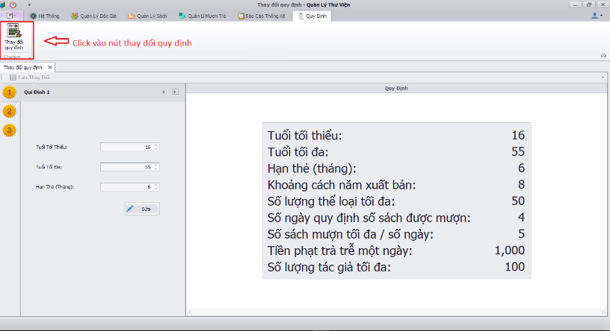 | Yes |  | Passed
* Click nút sửa thì nút sửa mất đi, nút hủy xuất hiện * Click nút hủy nếu muốn hủy bỏ thay đổi quy định * nút lưu thay đổi sẽ enable nếu dữ liệu có thay đổi |  | 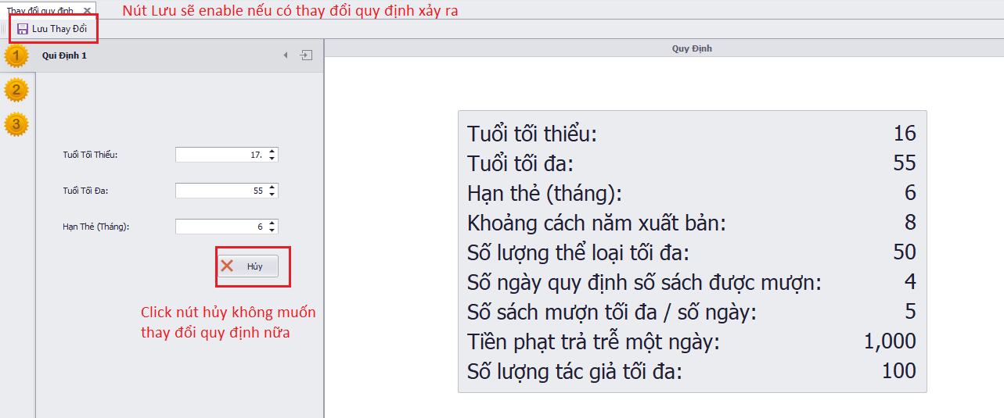 | Yes |  | Passed

Checklist nhóm 18
Người tạo: Nguyễn Xuân Cường |  |  |  |  | EXPECTED RESULT |  |  | PASS | FAIL
 |  |  |  | TOTAL | YES:12 | NO:2 | N.A: 0 | 12 | 2
NHẬN XÉT | giao diện không bắt mắt, không tạo cảm giác dễ chịu cho người dùng, ít chức năng, không ràng buộc nhập dữ liệu, không có chức năng in report , không đầu tư cho phần mềm,…có lỗi trong chương trình
ĐÁNH GIÁ | 6

CHECKLIST

Tested By | Nhóm 17 - PKTPASS |  |  |  |  | Date | 29/6
Software Name | PHẦN MỀM QUẢN LÝ ĐẠI LÝ

Procedure |  | Image | Expected Result (Yes/No/N.A) |  | Pass/Fail (P/F) |  | Actual Result/Comments
MÀN HÌNH CHÍNH
_Được quyền quản lý tất cả các chức năng của phần mềm. _Hiển thị danh sách và thông tin các đại lý. _Có thể thêm, xóa các đại lý, sửa thông tin các đại lý |  | 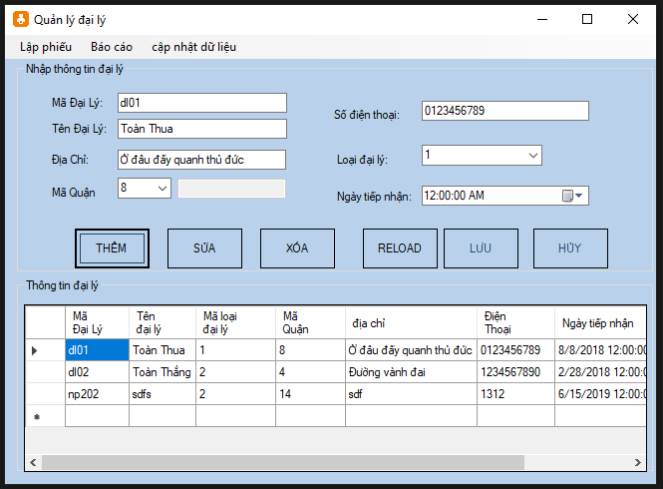 | Yes |  | Pass |  | không thay đổi màu các button nào active hay disable, chỉ cho phép sửa thông tin khi nhấn chức năng sửa
_Click vào nút "THÊM" sau đó nhập thông tin đại lý rồi ấn "LƯU" nếu muốn thêm đại lý _Chọn đại lý muốn xóa sau đó click "XÓA" _Click vào nút "SỬA" sau đó nhập thông tin đại lý rồi ấn "LƯU" nếu muốn sửa thông tin đại lý |  |  | No |  | Fail |  | không cập nhật/hiển thị mã đại lý mới sửa thì lưu bị lỗi số điện thoại không được nhập ký tự ***nên có chức năng kiểm tra lỗi nhập
MÀN HÌNH XUẤT HÀNG
_Chọn đại lý cần xuất hàng qua mã đại lý, nhập mặt hàng và số lượng. _Tổng tiền là số tiền cần phải trả cho lần xuất hàng này _Số tiền trả là số tiền đã được trả cho lần xuất hàng này _Còn lại là số tiền nợ cho lần xuất hàng này |  | 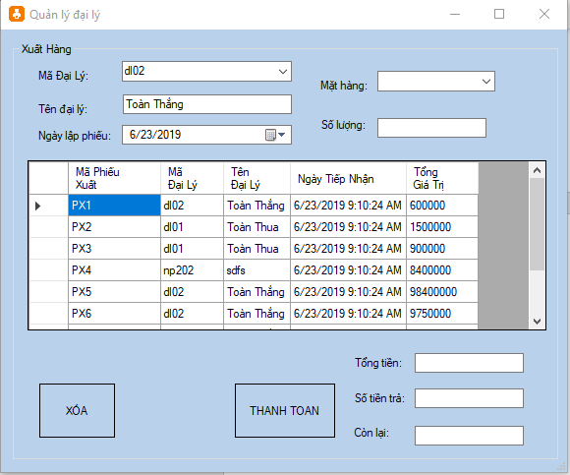 | Yes |  | Pass
Click "XÓA" để xóa phiếu xuất hàng đã chọn. |  |  | Yes |  | Pass
Click "THANH TOÁN" để xác nhận thanh toán. Nếu thanh toán thành công sẽ hiện thoogn báo "Thanh toán thành công" |  |  | No |  | Fail |  | Có lỗi khi nhấn thanh toán
MÀN HÌNH THU TIỀN
_Chọn mã đại lý cần thanh toán _Chọn ngày thu tiền _Nhấp số tiền đã thu. |  | 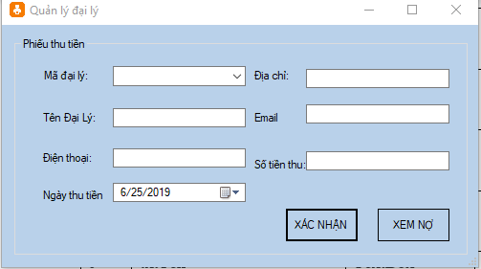 | Yes |  | Pass
_Click "XÁC NHẬN" để xác nhận _nếu số tiền nhận vượt quá số tiền nợ sẽ hiện thông báo "số tiền trả phải nhỏ hơn hoặc bằng số nợ" _nếu số tiền nhận bằng số nợ sẽ hiện thông báo "đại lý không còn nợ nữa" _nếu số tiền nhận nhỏ hơn số nợ sẽ hiện thông báo " đã xác nhận thu tiền" |  |  | Yes |  | Pass |  | khi thanh toán nên tắt đi màn hình, hoặc nếu không tắt thì nên cập nhật lại màn hình
_Click "XÁC NHẬN" để xác nhận _nếu số tiền nhận vượt quá số tiền nợ sẽ hiện thông báo "số tiền trả phải nhỏ hơn hoặc bằng số nợ" _nếu số tiền nhận bằng số nợ sẽ hiện thông báo "đại lý không còn nợ nữa" _nếu số tiền nhận nhỏ hơn số nợ sẽ hiện thông báo " đã xác nhận thu tiền" |  |  | Yes |  | Pass
MÀN HÌNH BÁO CÁO DOANH SỐ
_Chọn tháng và năm muốn xem doanh số rồi click "XEM" _Sẽ hiện 1 thông báo ghi doanh số của tháng đấy |  | 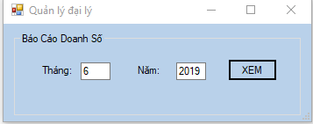 | Yes |  | pass |  | nên có hàm kiểm tra nhập vào, không cho nhập ký tự
MÀN HÌNH BÁO CÁO NỢ ĐẠI LÝ
Click "XEM" để xem số nợ hiện tại của các đại lý |  | 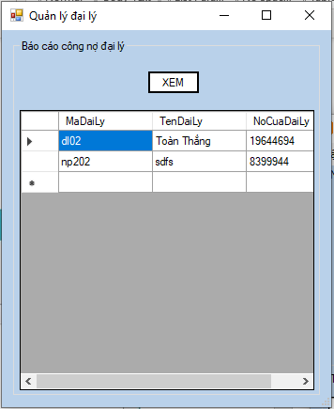 | Yes |  | Pass |  | không cho phép chỉnh sửa gridview nên tạo thêm màn hình report để in nội dung báo cáo
MÀN HÌNH THAY ĐỔI LOẠI ĐẠI LÝ
_Click vào nút "THÊM" sau đó nhập thông tin loại đại lý rồi ấn "LƯU" nếu muốn thêm đại lý _Chọn loại đại lý muốn xóa sau đó click "XÓA" _Click vào nút "SỬA" sau đó nhập thông tin loại đại lý rồi ấn "LƯU" nếu muốn sửa thông tin loại đại lý |  | 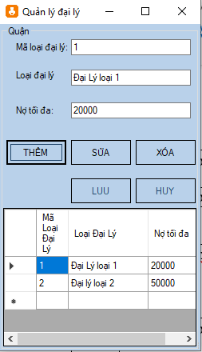 | Yes |  | Pass |  | không thay đổi màu các button nào active hay disable, chỉ cho phép sửa thông tin khi nhấn chức năng sửa
MÀN HÌNH THAY ĐỔI ĐƠN VỊ TÍNH
_Click vào nút "THÊM" sau đó nhập thông tin đơn vị tính rồi ấn "LƯU" nếu muốn thêm đơn vị tính _Chọn đơn vị tính muốn xóa sau đó click "XÓA" _Click vào nút "SỬA" sau đó nhập thông tin đơn vị tính rồi ấn "LƯU" nếu muốn sửa thông tin đơn vị tính |  | 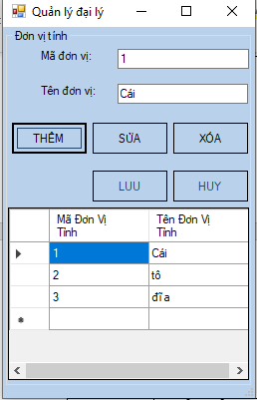 | Yes |  | Pass |  | nút hủy mà thông báo thành công tạo ràng buộc nhập không cho để trống
MÀN HÌNH THAY ĐỔI MẶT HÀNG
_Click vào nút "THÊM" sau đó nhập thông tin mặt hàng rồi ấn "LƯU" nếu muốn thêm mặt hàng _Chọn đơn vị tính muốn xóa sau đó click "XÓA" _Click vào nút "SỬA" sau đó nhập thông tin mặt hàng rồi ấn "LƯU" nếu muốn sửa thông tin mặt hàng |  | 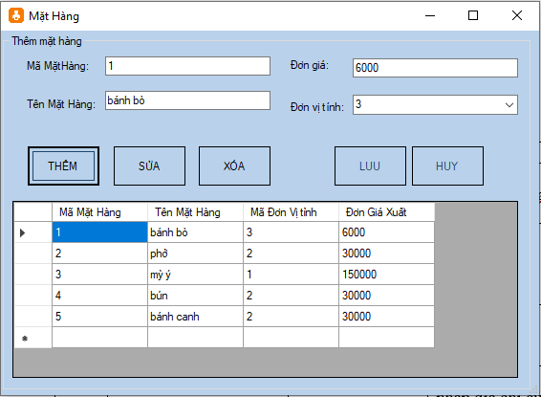 | Yes |  | Pass |  | chức năng thêm nên tạo thêm ràng buộc không để null không thêm dấu hủy và lưu
MÀN HÌNH THAY ĐỔI THÔNG TIN QUẬN
_Click vào nút "THÊM" sau đó nhập thông tin quận rồi ấn "LƯU" nếu muốn thêm quận _Chọn quận muốn xóa sau đó click "XÓA" _Click vào nút "SỬA" sau đó nhập thông tin quận rồi ấn "LƯU" nếu muốn sửa thông tin quận |  | 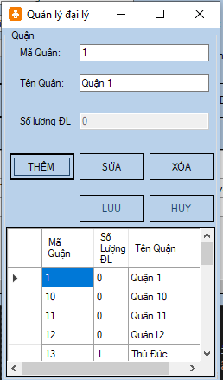 | Yes |  | Pass

Checklist nhóm 19
Checklist nhóm 19
Đề tài : Quản lý cửa hàng trang sức - SE104.J24
Thành viên
Hồ Minh Trí - 15520922

PHẦN I: CHỨC NĂNG |  |  |  |  | Note: Tình trạng do nhóm chấm đánh giá: Hoạt động/Không hoạt động (Chọn giá trị từ mũi tên bên phải) Nếu không hoạt động thì mô tả ở cột bên phải.
Màn hình Login
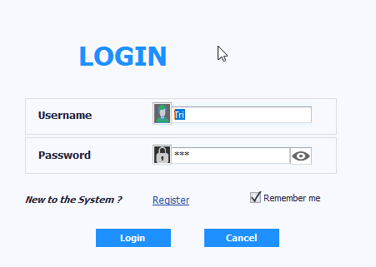

Thành phần | Loại | Công dụng | Tình trạng | Mô tả lỗi nếu không hoạt động
Username | TextBox | Nhập tên đăng nhập | Hoạt động
Password | TextBox | Nhập mật khẩu | Hoạt động
Remember me | CheckEdit | Lưu thông tin cho lần đăng nhập sau | Không hoạt động | Khi tắt phần mềm mở lại thì mới lưu, khi login thì không lưu
Register | Button | Hiển thị màn hình đăng kí tài khoản | Hoạt động
Login | Button | Đăng nhập vào màn hình chính | Hoạt động
Cancel | Button | Thoát ứng dụng | Hoạt động

Màn hình chính (Tab Admin)
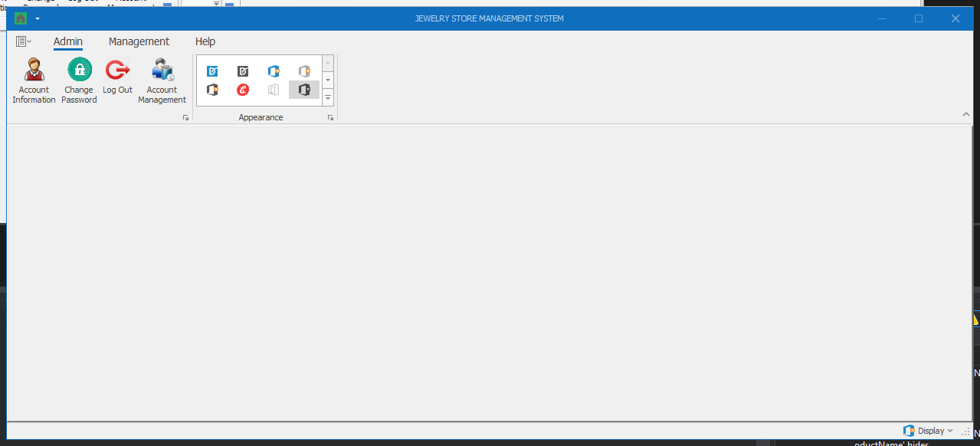

Thành phần | Loại | Công dụng | Tình trạng | Mô tả lỗi nếu không hoạt động
Account Information | Button | Hiển thị màn hình thông tin tài khoản | Hoạt động
Change Password | Button | Hiển thị màn hình thay đổi mật khẩu | Hoạt động
Log out | Button | Thoát ra lại màn hình login | Hoạt động
Account Management | Button | Hiển thị màn hình quản lý tài khoản (chỉ có tài khoản với role Admin mới mở được màn hình này) | Không hoạt động | Đổi User-> Admin phải logout rồi login lại mới hoạt động

Màn hình Account Information
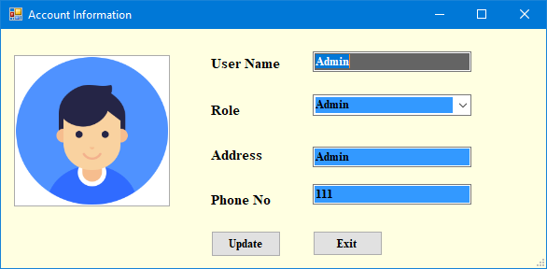

Thành phần | Loại | Công dụng | Tình trạng | Mô tả lỗi nếu không hoạt động
User Name | Textbox | Hiển thị / Chỉnh sửa thông tin tên đăng nhập | Không hoạt động | Username đổi nhưng vẫn bị giữ nguyên
Role | DropdownList | Hiển thị danh sách role (Nếu là user thường thì chỉ hiện User, còn Admin thì hiển thị dropdownlist) | Không hoạt động | Khi mặc định User, cho phép nhập lung tung=> Sai
Address | Textbox | Hiển thị / Chỉnh sửa thông tin địa chỉ | Hoạt động | Nhập địa chỉ lung tung vẫn xác nhận
Phone No | Textbox | Hiển thị / Chỉnh sửa thông tin số điện thoại | Hoạt động | Nhập sdt lung tung vẫn xác nhận
Update | Button | Cập nhật thông tin chỉnh sửa | Hoạt động
Exit | Button | Thoát ra lại màn hình chính | Hoạt động

Màn hình Change Password
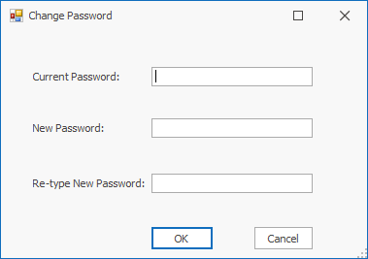

Thành phần | Loại | Công dụng | Tình trạng | Mô tả lỗi nếu không hoạt động
Current Password | Textbox | Nhập mật khẩu cũ | Không hoạt động | Khi login chỉ đổi được 1 lần, muốn đổi lại nửa phải logout rồi login lại
New Password | Textbox | Nhập mật khẩu mới | Hoạt động
Re-type New Password | Textbox | Nhập lại mật khẩu mới | Hoạt động
OK | Button | Cập nhật thông tin mật khẩu | Không hoạt động | Cập nhật thành công nhưng vẫn báo failed
Cancel | Button | Thoát ra lại màn hình chính | Hoạt động

Màn hình Account Management (chỉ Role Admin mới có quyền truy cập)
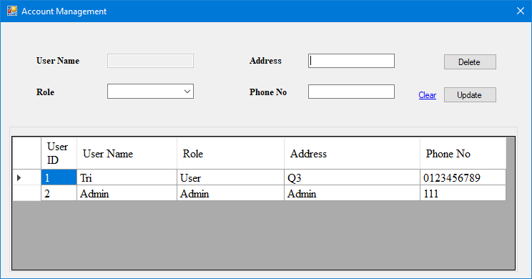

Thành phần | Loại | Công dụng | Tình trạng | Mô tả lỗi nếu không hoạt động
User Name | Textbox (Disabled) | Hiển thị thông tin tên đăng nhập | Hoạt động
Role | DropdownList | Hiển thị / chỉnh sửa danh sách role | Hoạt động
Address | Button | Hiển thị / chỉnh sửa thông tin địa chỉ | Hoạt động | Nhập thông tin lung tung vẫn xác nhận
Phone No | Button | Hiển thị / chỉnh sửa thông tin số điện thoại | Hoạt động | Nhập thông tin lung tung vẫn xác nhận
User Table | DataGridView | Hiển thị thông tin các tài khoản hiện có, khi chọn 1 dòng, thông tin tài khoản đó sẽ được hiển thị lên trên | Hoạt động
Delete | Button | Xóa tài khoản được chọn | Hoạt động
Update | Button | Cập nhật thông tin tài khoản | Hoạt động
Clear | Button | Làm sạch thông tin đang hiển thị trong các textbox | Hoạt động

Màn hình chính (Tab Management)
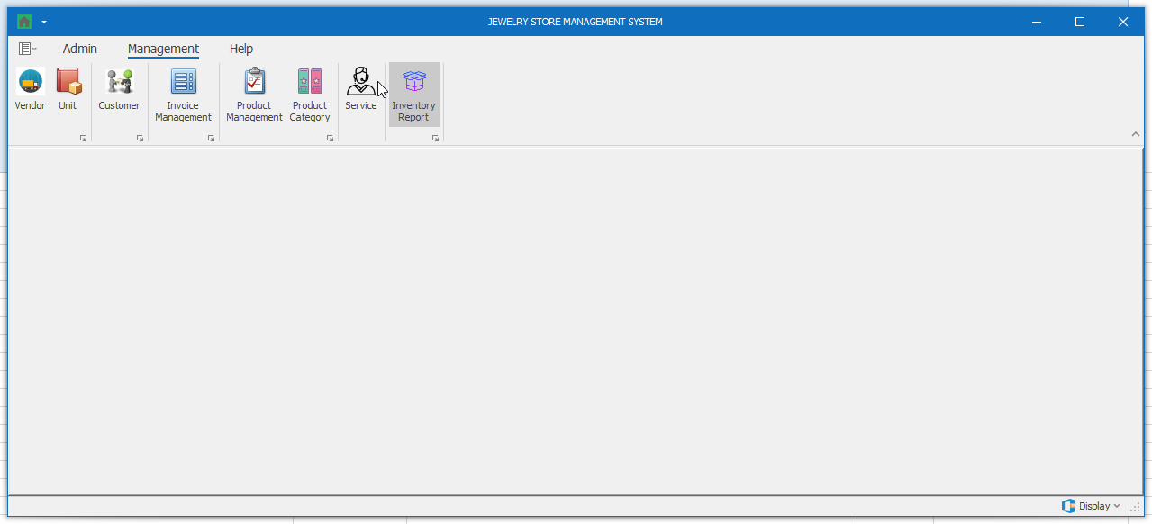

Thành phần | Loại | Công dụng | Tình trạng | Mô tả lỗi nếu không hoạt động
Vendor | Button | Hiển thị màn hình quản lý nhà cung cấp | Hoạt động
Unit | Button | Hiển thị màn hình quản lý đơn vị tính | Hoạt động
Customer | Button | Hiển thị màn hình quản lý khách hàng | Hoạt động
Invoice Management | Button | Hiển thị màn hình quản lý hóa đơn | Hoạt động
Product Mangement | Button | Hiển thị màn hình quản lý sản phẩm | Hoạt động
Product Category | Button | Hiển thị màn hình quản lý loại sản phẩm | Hoạt động
Service | Button | Hiển thị màn hình quản lý dịch vụ | Hoạt động
Inventory Report | Button | Hiển thị màn hình báo cáo tồn kho | Hoạt động

Màn hình Vendor
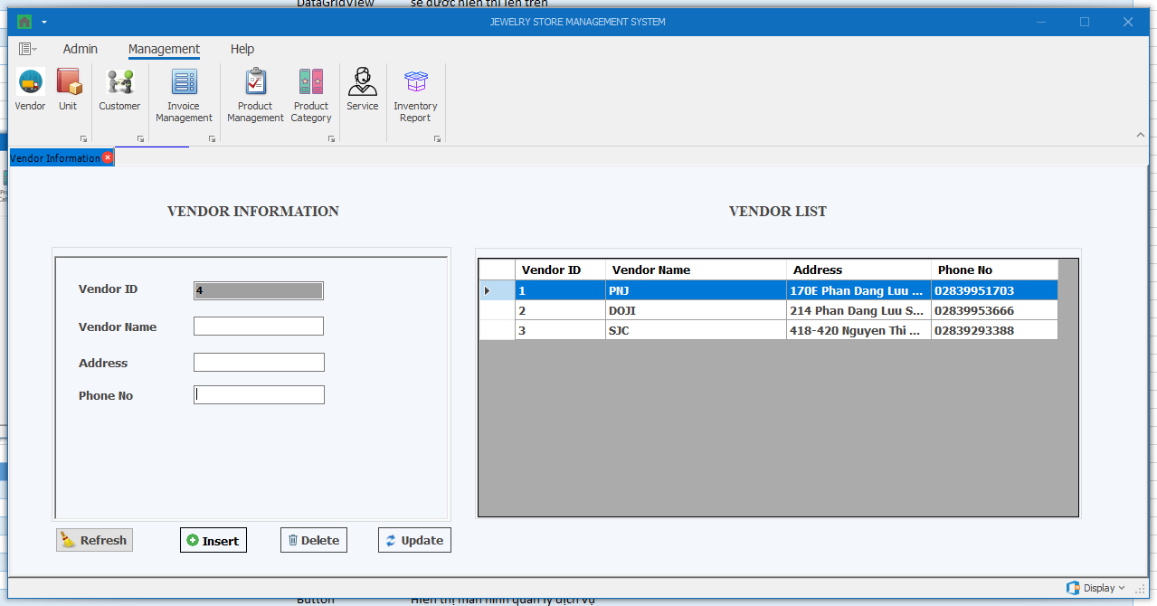

Thành phần | Loại | Công dụng | Tình trạng | Mô tả lỗi nếu không hoạt động
Vendor ID | Textbox (Disabled) | Hiển thị thông tin mã nhà cung cấp | Hoạt động
Vendor Name | Textbox | Hiển thị / chỉnh sửa thông tin tên nhà cung cấp | Hoạt động
Address | Textbox | Hiển thị / chỉnh sửa thông tin địa chỉ nhà cung cấp | Hoạt động | Nên qui định mẫu nhập để tránh nhập lung tung
Phone No | Textbox | Hiển thị / chỉnh sửa thông tin số điện thoại nhà cung cấp | Hoạt động | Nên qui định mẫu nhập để tránh nhập lung tung
Vendor Table | DataGridView | Hiển thị thông tin các nhà cung cấp hiện có, khi chọn 1 dòng, thông tin các nhà cung cấp đó sẽ được hiển thị bên trái | Hoạt động
Insert | Button | Thêm thông tin nhà cung cấp | Hoạt động | Thông tin nhà cung cấp trùng vẫn được insert
Delete | Button | Xóa thông tin nhà cung cấp được chọn | Hoạt động | Xóa ID=2 không được và khi xóa thì ID các nhà cung cấp không tự cập nhật lại
Update | Button | Cập nhật thông tin nhà cung cấp được chọn | Hoạt động
Refresh | Button | Làm sạch thông tin đang hiển thị trong các textbox | Hoạt động

Màn hình Unit
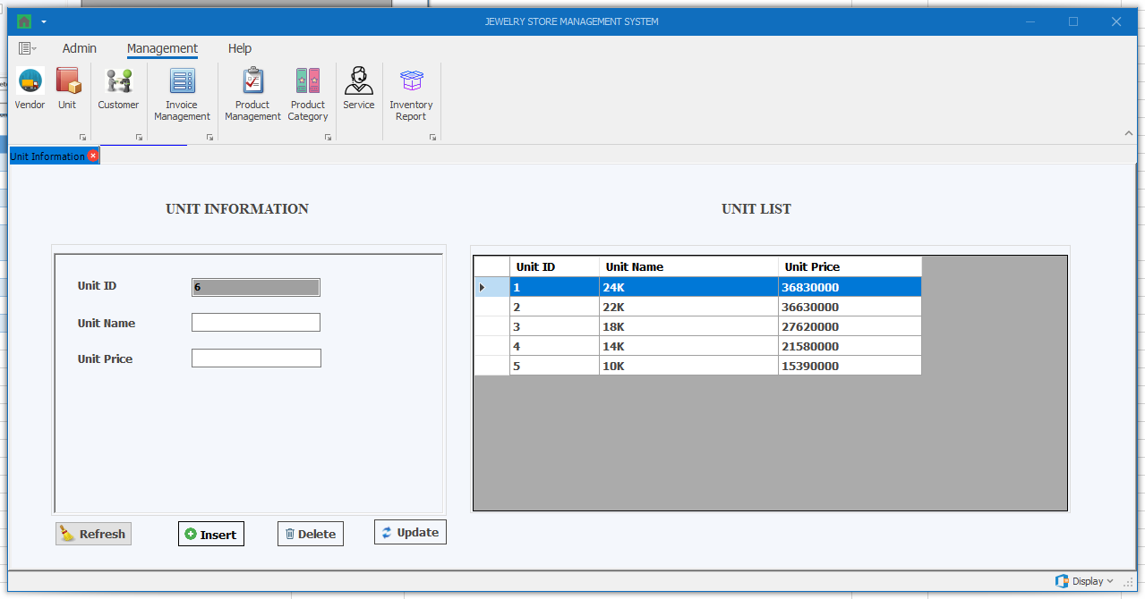

Thành phần | Loại | Công dụng | Tình trạng | Mô tả lỗi nếu không hoạt động
Unit ID | Textbox (Disabled) | Hiển thị thông tin mã đơn vị | Hoạt động
Unit Name | Textbox | Hiển thị / chỉnh sửa thông tin tên đơn vị | Hoạt động
Unit Price | Textbox | Hiển thị / chỉnh sửa thông tin giá đơn vị | Hoạt động | Nhập nhiều dấu"." vẫn được
Unit Table | DataGridView | Hiển thị thông tin các đơn vị hiện có, khi chọn 1 dòng, thông tin các đơn vị đó sẽ được hiển thị bên trái | Hoạt động
Insert | Button | Thêm thông tin đơn vị | Hoạt động | Thêm trùng vẫn được
Delete | Button | Xóa thông tin đơn vị được chọn | Hoạt động | Khi xóa hết ID, còn ID cuối cùng xóa không được
Update | Button | Cập nhật thông tin đơn vị được chọn | Hoạt động
Refresh | Button | Làm sạch thông tin đang hiển thị trong các textbox | Hoạt động

Màn hình Customer
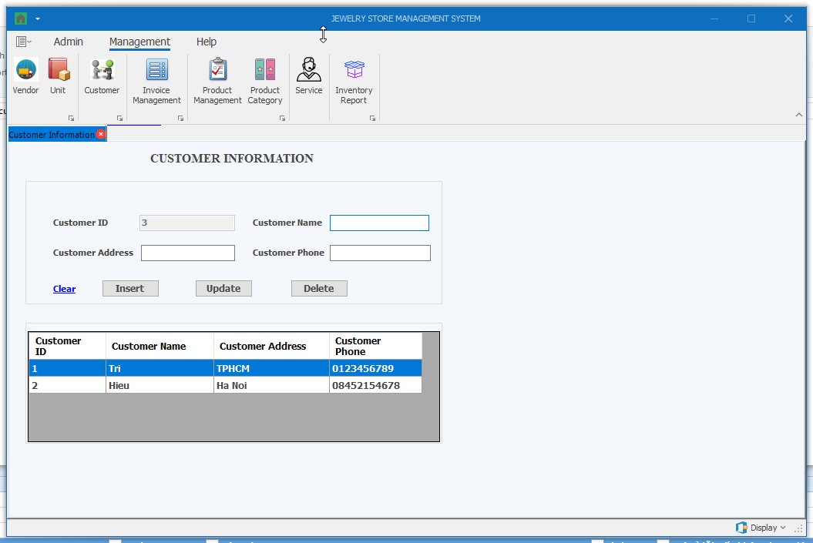

Thành phần | Loại | Công dụng | Tình trạng | Mô tả lỗi nếu không hoạt động
Customer ID | Textbox (Disabled) | Hiển thị thông tin mã khách hàng | Hoạt động
Customer Name | Textbox | Hiển thị / chỉnh sửa thông tin tên khách hàng | Hoạt động
Customer Address | Textbox | Hiển thị / chỉnh sửa thông tin địa chỉ khách hàng | Hoạt động | Cần đưa mẫu nhập để tránh nhập lung tung
Customer Phone | Textbox | Hiển thị / chỉnh sửa thông tin điện thoại khách hàng | Hoạt động
Customer Table | DataGridView | Hiển thị thông tin các khách hàng hiện có, khi chọn 1 dòng, thông tin các khách hàng đó sẽ được hiển thị bên trái | Hoạt động
Insert | Button | Thêm thông tin khách hàng | Hoạt động | Thông tin trùng vẫn insert được
Delete | Button | Xóa thông tin khách hàng được chọn | Không hoạt động | Xóa bất kỳ không được, phải xóa từ dưới lên
Update | Button | Cập nhật thông tin khách hàng được chọn | Không hoạt động | Falied
Clear | Button | Làm sạch thông tin đang hiển thị trong các textbox | Hoạt động

Màn hình Invoice Management
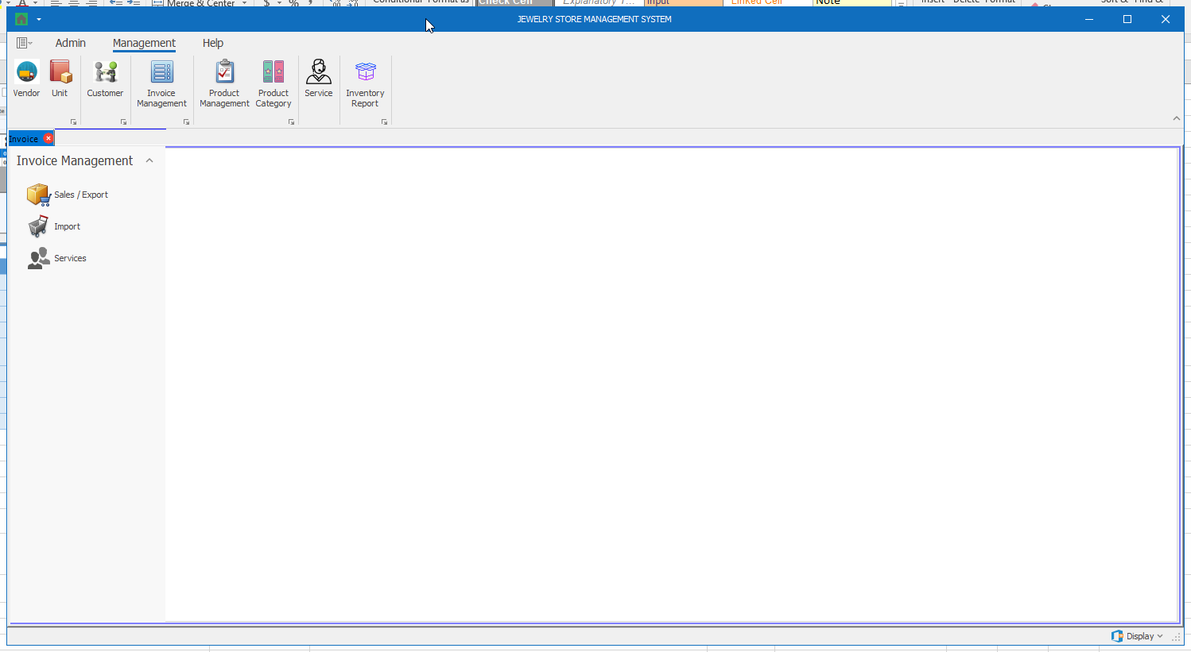

Thành phần | Loại | Công dụng | Tình trạng | Mô tả lỗi nếu không hoạt động
Sales / Export | Button | Hiển thị màn hình quản lý hóa đơn bán hàng | Hoạt động
Import | Button | Hiển thị màn hình quản lý hóa đơn nhập hàng | Hoạt động
Services | Button | Hiển thị màn hình quản lý hóa đơn dịch vụ | Hoạt động

Màn hình Invoice Management (Sales / Export)
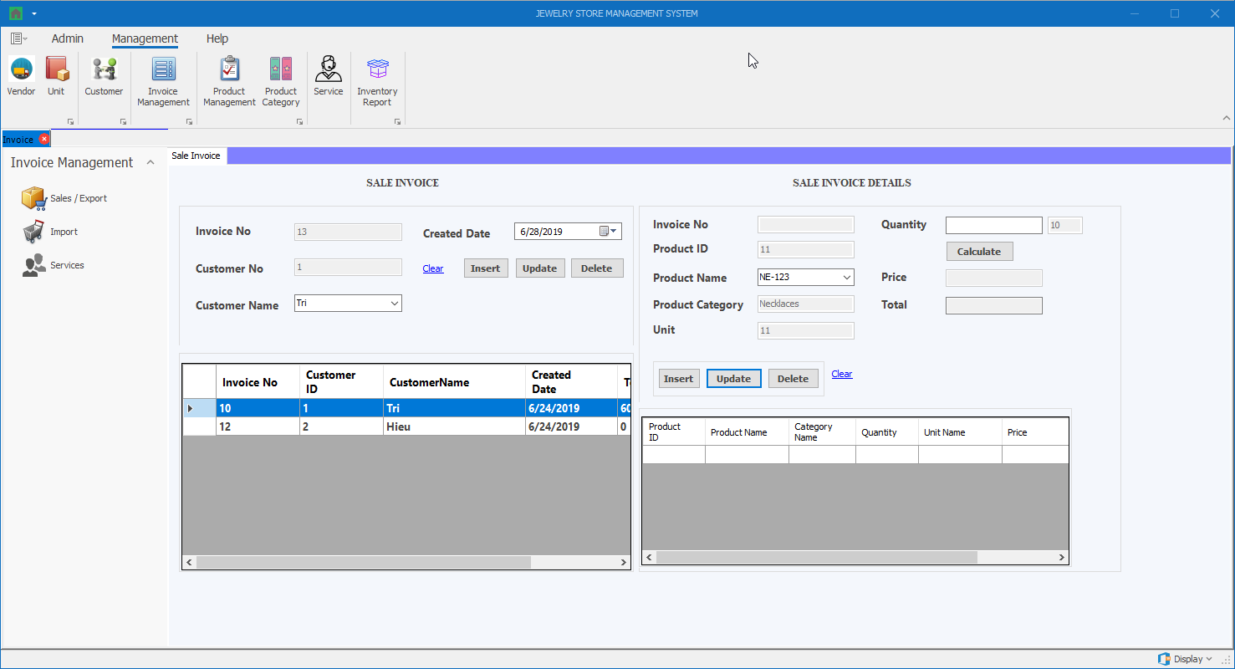

Thành phần | Loại | Công dụng | Tình trạng | Mô tả lỗi nếu không hoạt động
Invoice No (Sale Invoice) | Textbox (Disabled) | Hiển thị thông tin mã hóa đơn | Không hoạt động
Customer No (Sale Invoice) | Textbox (Disabled) | Hiển thị thông tin mã khách hàng | Không hoạt động
Customer Name (Sale Invoice) | DropdownList | Hiển thị danh sách tên khách hàng | Không hoạt động
Created Date (Sale Invoice) | DateTimePicker | Hiển thị ngày tạo hóa đơn | Không hoạt động
Clear (Sale Invoice) | Button | Làm sạch thông tin đang hiển thị trong các textbox | Không hoạt động
Insert (Sale Invoice) | Button | Thêm hóa đơn | Không hoạt động | Insert failed+ Database không có để test
Update (Sale Invoice) | Button | Cập nhật thông tin hóa đơn được chọn | Không hoạt động
Detele (Sale Invoice) | Button | Xóa thông tin hóa đơn được chọn | Không hoạt động
Sale Invoice Table (Sale Invoice) | DataGridView | Hiển thị thông tin các hóa đơn hiện có, khi chọn 1 dòng, thông tin các hóa đơn đó sẽ được hiển thị bên trái | Không hoạt động
Invoice No (Sale Invoice Details) | Textbox (Disabled) | Hiển thị thông tin mã hóa đơn | Không hoạt động
Product ID (Sale Invoice Details) | Textbox (Disabled) | Hiển thị thông tin mã sản phẩm | Không hoạt động
Product Name (Sale Invoice Details) | DropdownList | Hiển thị danh sách tên sản phẩm | Không hoạt động
Product Category (Sale Invoice Details) | Textbox (Disabled) | Hiển thị thông tin loại sản phẩm | Không hoạt động
Unit (Sale Invoice Details) | Textbox (Disabled) | Hiển thị thông tin đơn vị | Không hoạt động
Quantity (Sale Invoice Details) | Textbox | Hiển thị / Chỉnh sửa thông tin số lượng sản phẩm cần bán | Không hoạt động
Calculate (Sale Invoice Details) | Button | Nhấn vào để tính giá và tổng tiền | Không hoạt động
Price (Sale Invoice Details) | Textbox (Disabled) | Hiển thị thông tin đơn giá bán ra (Đơn giá bán ra = Đơn giá mua vào + (Đơn giá mua vào x Phần trăm lợi nhuận)) | Không hoạt động
Total (Sale Invoice Details) | Textbox (Disabled) | Hiển thị thông tin tổng tiền (= Đơn giá bán ra * số lượng) | Không hoạt động
Clear (Sale Invoice Details) | Button | Làm sạch thông tin đang hiển thị trong các textbox | Không hoạt động
Insert (Sale Invoice Details) | Button | Thêm chi tiết hóa đơn | Không hoạt động | Insert failed + Database không có để test
Update (Sale Invoice Details) | Button | Cập nhật thông tin chi tiết hóa đơn được chọn | Không hoạt động
Detele (Sale Invoice Details) | Button | Xóa thông tin chi tiết hóa đơn được chọn | Không hoạt động
Sale Invoice Details Table (Sale Invoice Details) | DataGridView | Hiển thị thông tin các chi tiết hóa đơn hiện có, khi chọn 1 dòng, thông tin các chi tiết hóa đơn đó sẽ được hiển thị bên trái | Không hoạt động

Màn hình Invoice Management (Import)
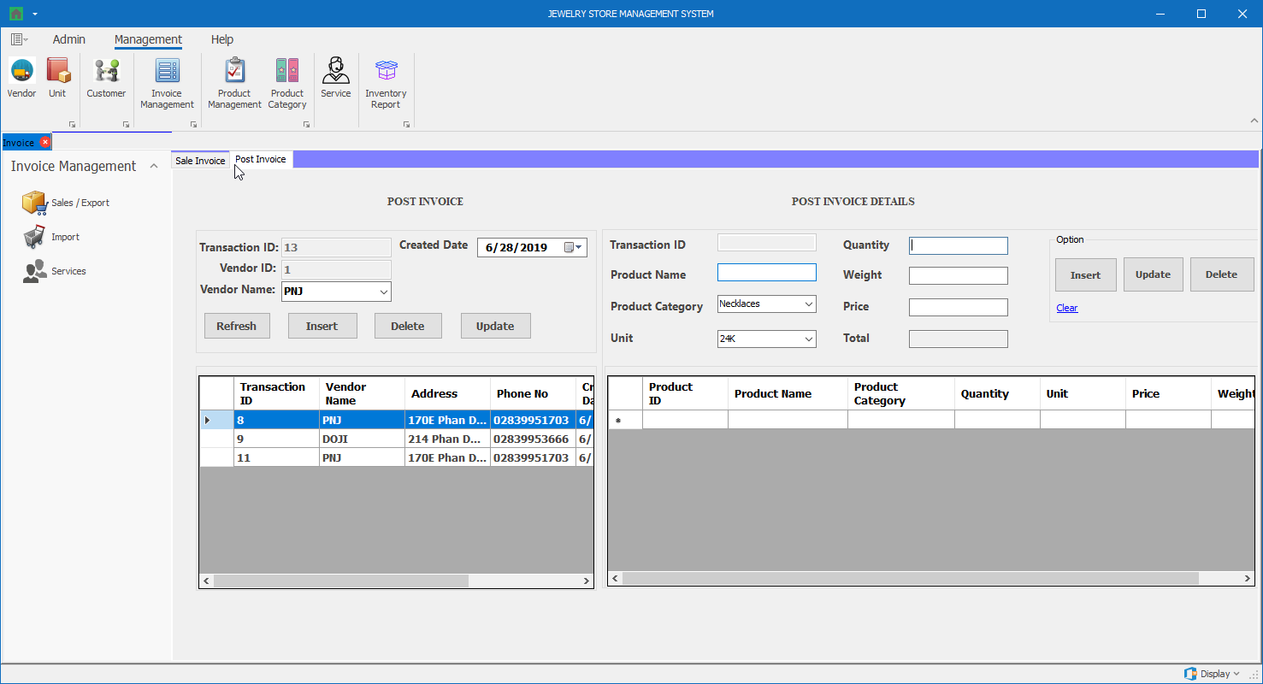

Thành phần | Loại | Công dụng | Tình trạng | Mô tả lỗi nếu không hoạt động
Transaction ID (Post Invoice) | Textbox (Disabled) | Hiển thị thông tin mã hóa đơn | Hoạt động
Vendor ID (Post Invoice) | Textbox (Disabled) | Hiển thị thông tin mã nhà cung cấp | Hoạt động
Vendor Name (Post Invoice) | DropdownList | Hiển thị danh sách tên nhà cung cấp | Hoạt động
Created Date (Post Invoice) | DateTimePicker | Hiển thị ngày tạo hóa đơn | Hoạt động
Refresh (Post Invoice) | Button | Làm sạch thông tin đang hiển thị trong các textbox | Hoạt động
Insert (Post Invoice) | Button | Thêm hóa đơn | Hoạt động
Update (Post Invoice) | Button | Cập nhật thông tin hóa đơn được chọn | Hoạt động
Detele (Post Invoice) | Button | Xóa thông tin hóa đơn được chọn | Hoạt động | Không chọn ID nhưng chọn vendor name (dropdowlist) trùng với vendor name (datagirdview) vẫn xóa được
Post Invoice Table (Sale Invoice) | DataGridView | Hiển thị thông tin các hóa đơn hiện có, khi chọn 1 dòng, thông tin các hóa đơn đó sẽ được hiển thị bên trái | Hoạt động
Transaction ID (Post Invoice Details) | Textbox (Disabled) | Hiển thị thông tin mã hóa đơn | Hoạt động
Product Name (Post Invoice Details) | Textbox | Hiển thị thông tin tên sản phẩm | Hoạt động
Product Category (Post Invoice Details) | DropdownList | Hiển thị danh sách loại sản phẩm | Hoạt động
Unit (Post Invoice Details) | DropdownList | Hiển thị danh sách đơn vị | Hoạt động
Quantity (Post Invoice Details) | Textbox | Hiển thị / Chỉnh sửa thông tin số lượng sản phẩm cần bán | Hoạt động
Weight (Post Invoice Details) | Textbox | Hiển thị / Chỉnh sửa thông tin trọng lượng sản phẩm cần bán | Hoạt động
Price (Post Invoice Details) | Textbox | Nhấn vào để tính giá và tổng tiền | Không hoạt động | thiết kế vị trí UI không cưng xứng nên không thấy được để chọn
Total (Post Invoice Details) | Textbox (Disabled) | Hiển thị thông tin đơn giá mua hàng | Hoạt động
Clear (Post Invoice Details) | Button | Làm sạch thông tin đang hiển thị trong các textbox | Hoạt động
Insert (Post Invoice Details) | Button | Thêm chi tiết hóa đơn | Hoạt động
Update (Post Invoice Details) | Button | Cập nhật thông tin chi tiết hóa đơn được chọn | Không hoạt động | thiết kế vị trí UI không cưng xứng nên không thấy được để chọn
Detele (Post Invoice Details) | Button | Xóa thông tin chi tiết hóa đơn được chọn | Không hoạt động | thiết kế vị trí UI không cưng xứng nên không thấy được để chọn
Post Invoice Details Table (Post Invoice Details) | DataGridView | Hiển thị thông tin các chi tiết hóa đơn hiện có, khi chọn 1 dòng, thông tin các chi tiết hóa đơn đó sẽ được hiển thị bên trái | Hoạt động

Màn hình Invoice Management (Services)


Thành phần | Loại | Công dụng | Tình trạng | Mô tả lỗi nếu không hoạt động
Invoice No (Service Invoice) | Textbox (Disabled) | Hiển thị thông tin mã hóa đơn | Hoạt động
Customer ID (Service Invoice) | Textbox (Disabled) | Hiển thị thông tin mã khách hàng | Hoạt động
Customer Name (Service Invoice) | DropdownList | Hiển thị danh sách tên khách hàng | Hoạt động
Created Date (Service Invoice) | DateTimePicker | Hiển thị ngày tạo hóa đơn | Hoạt động
Total (Service Invoice) | Textbox (Disabled) | Hiển thị thông tin tổng giá dịch vụ | Hoạt động
Prepaid (Service Invoice) | Textbox (Disabled) | Hiển thị thông tin tổng tiền trả trước | Hoạt động
Remain (Service Invoice) | Textbox (Disabled) | Hiển thị thông tin tổng tiền còn lại | Hoạt động
Status (Service Invoice) | Textbox (Disabled) | Hiển thị trạng thái của hóa đơn (Hoàn thành khi tất cả chi tiết của hóa đơn đó được giao (Delivered)) | Hoạt động
Clear (Service Invoice) | Button | Làm sạch thông tin đang hiển thị trong các textbox | Hoạt động
Insert (Service Invoice) | Button | Thêm hóa đơn | Hoạt động | Thêm trùng vẫn được/ Khi logout mọi thao tác quay lại bạn đầu
Update (Service Invoice) | Button | Cập nhật thông tin hóa đơn được chọn | Hoạt động | Khi logout mọi tdữ liệu quay lại ban đầu
Detele (Service Invoice) | Button | Xóa thông tin hóa đơn được chọn | Hoạt động
Service Invoice Table (Service Invoice) | DataGridView | Hiển thị thông tin các hóa đơn hiện có, khi chọn 1 dòng, thông tin các hóa đơn đó sẽ được hiển thị bên trái | Hoạt động
Invoice No (Service Invoice Details) | Textbox (Disabled) | Hiển thị thông tin mã hóa đơn | Hoạt động
Service ID (Service Invoice Details) | Textbox (Disabled) | Hiển thị thông tin mã dịch vụ | Hoạt động
Service Name (Service Invoice Details) | DropdownList | Hiển thị danh sách tên dịch vụ | Hoạt động
Service Price (Service Invoice Details) | Textbox (Disabled) | Hiển thị thông tin giá dịch vụ | Hoạt động
Additional Price (Service Invoice Details) | Textbox | Hiển thị / Chỉnh sửa thông tin chi phí riêng | Hoạt động
Price (Service Invoice Details) | Textbox (Disabled) | Hiển thị đơn giá được tính = Đơn giá dịch vụ + chi phí riêng | Hoạt động
Quantity (Service Invoice Details) | Textbox | Hiển thị / Chỉnh sửa thông tin số lượng sản phẩm cần bán | Hoạt động
Total (Service Invoice Details) | Textbox (Disabled) | Hiển thị thông tin tổng tiền (= Đơn giá được tính * số lượng) | Hoạt động
Prepaid (Service Invoice Details) | Textbox | Hiển thị / Chỉnh sửa thông tin số tiền trả trước (Số tiền trả trước của từng loại dịch vụ phải >= (50% x Thành tiền) của loại dịch vụ đó) | Hoạt động
Remain (Service Invoice Details) | Textbox (Disabled) | Hiển thị thông tin số tiền còn lại phải trả | Hoạt động
Delivered Date (Service Invoice Details) | DateTimePicker | Hiển thị ngày giao dịch vụ trong chi tiết hóa đơn | Hoạt động
Status (Service Invoice Details) | Textbox (Disabled) | Hiển thị trạng thái của hóa đơn (Tình trạng là “Đã giao” hoặc “Chưa giao”) | Hoạt động
Clear (Service Invoice Details) | Button | Làm sạch thông tin đang hiển thị trong các textbox | Hoạt động
Insert (Service Invoice Details) | Button | Thêm chi tiết hóa đơn | Hoạt động | Khi logout mọi tdữ liệu quay lại ban đầu
Update (Service Invoice Details) | Button | Cập nhật thông tin chi tiết hóa đơn được chọn | Hoạt động | Khi logout mọi tdữ liệu quay lại ban đầu
Detele (Service Invoice Details) | Button | Xóa thông tin chi tiết hóa đơn được chọn | Hoạt động | Khi logout mọi tdữ liệu quay lại ban đầu
Service Invoice Details Table (Service Invoice Details) | DataGridView | Hiển thị thông tin các chi tiết hóa đơn hiện có, khi chọn 1 dòng, thông tin các chi tiết hóa đơn đó sẽ được hiển thị bên trái | Hoạt động

Màn hình Product Management


Thành phần | Loại | Công dụng | Tình trạng | Mô tả lỗi nếu không hoạt động
Product ID | Textbox (Disabled) | Hiển thị thông tin mã sản phẩm | Không hoạt động
Product Name | Textbox | Hiển thị thông tin tên sản phẩm | Không hoạt động
Vendor | DropdownList | Hiển thị danh sách nhà cung cấp | Hoạt động
Category | DropdownList | Hiển thị danh sách loại sản phẩm | Hoạt động
Quantity | Textbox | Hiển thị / Chỉnh sửa số lượng sản phẩm | Không hoạt động
Unit | DropdownList | Hiển thị danh sách đơn vị | Hoạt động
Weight | Textbox | Hiển thị / Chỉnh sửa trọng lượng sản phẩm | Không hoạt động
Import Price | Textbox | Hiển thị / Chỉnh sửa số lượng giá nhập | Không hoạt động
Update | Button | Cập nhật thông tin sản phẩm | Không hoạt động
Delete | Button | Xóa thông tin sản phẩm | Không hoạt động
Product List | DataGridView | Hiển thị thông tin các sản phẩm hiện có, khi chọn 1 dòng, thông tin các sản phẩm đó sẽ được hiển thị bên trái | Không hoạt động | Không có database để test + không update + insert được

Màn hình Product Category


Thành phần | Loại | Công dụng | Tình trạng | Mô tả lỗi nếu không hoạt động
Category ID | Textbox (Disabled) | Hiển thị thông tin mã loại sản phẩm | Hoạt động
Category Name | Textbox | Hiển thị / chỉnh sửa thông tin tên loại sản phẩm | Hoạt động
Percent Revenue | Textbox | Hiển thị / chỉnh sửa thông tin phần trăm lợi nhuận theo loại sản phẩm | Hoạt động
Category Table | DataGridView | Hiển thị thông tin các loại sản phẩm hiện có, khi chọn 1 dòng, thông tin các loại sản phẩm đó sẽ được hiển thị bên trái | Hoạt động
Insert | Button | Thêm thông tin loại sản phẩm | Hoạt động | Thêm trùng được + khi logout dữ liệu quay về ban đầu
Delete | Button | Xóa thông tin loại sản phẩm được chọn | Hoạt động | Khi logout dữ liệu quay về ban đầu
Update | Button | Cập nhật thông tin loại sản phẩm được chọn | Hoạt động | Khi logout dữ liệu quay về ban đầu
Refresh | Button | Làm sạch thông tin đang hiển thị trong các textbox | Hoạt động

Màn hình Service


Thành phần | Loại | Công dụng | Tình trạng | Mô tả lỗi nếu không hoạt động
Service ID | Textbox (Disabled) | Hiển thị thông tin mã dịch vụ | Hoạt động
Service Name | Textbox | Hiển thị / chỉnh sửa thông tin tên dịch vụ | Hoạt động
Service Price | Textbox | Hiển thị / chỉnh sửa thông tin giá dịch vụ | Hoạt động | Cho nhập nhiều dấu "."
Service Table | DataGridView | Hiển thị thông tin các dịch vụ hiện có, khi chọn 1 dòng, thông tin các dịch vụ đó sẽ được hiển thị bên trái | Hoạt động
Insert | Button | Thêm thông tin dịch vụ | Hoạt động | Thêm trùng được + Thêm thành công vẫn báo lỗi
Delete | Button | Xóa thông tin dịch vụ được chọn | Hoạt động | Không xóa hết database được
Update | Button | Cập nhật thông tin dịch vụ được chọn | Hoạt động
Refresh | Button | Làm sạch thông tin đang hiển thị trong các textbox | Hoạt động

Màn hình Inventory Report


Thành phần | Loại | Công dụng | Tình trạng | Mô tả lỗi nếu không hoạt động
Year | DropdownList | Hiển thị danh sách năm cần xem báo cáo | Hoạt động
Month | DropdownList | Hiển thị danh sách năm cần xem báo cáo | Hoạt động
View | Button | Bấm để hiển thị báo cáo dựa theo 2 tham số year và month | Không hoạt động | Không thấy gì

Điểm phần 1
Điểm theo checklist (auto generated) | 7.485380117
Điểm nhóm chấm | 7.5

PHẦN 2: GIAO DIỆN

Đánh giá của nhóm: | chú ý cải thiện các chức năng, tạo thêm hàm kiểm tra nhập
Điểm phần giao diện: | 8.5

